Tiempo Administrativo C1 Vs C2
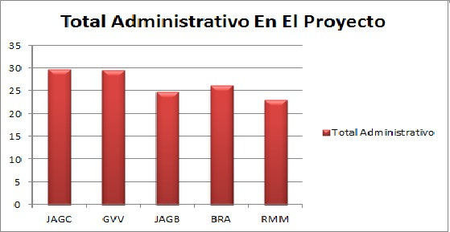
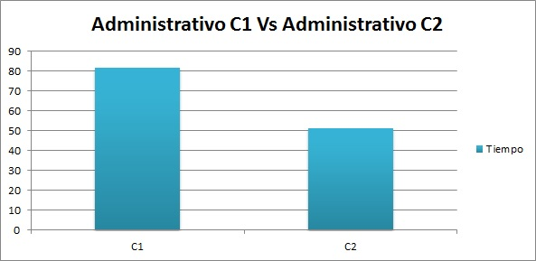
Tiempo Administrativo C1 |  |  |  |  |  |  |  | Tiempo Administrativo C2

Miembro | Semana 5 | Semana 6 | Semana 7 | Semana 8 | Semana 9 | Total Administrativo |  | Miembro | Semana 10 | Semana 11 | Semana 12 | Semana 13 | Total Administrativo
JAGC | 5.75 | 2.16 | 4 | 2017-10-01 | 5.21 | 18.22 |  | JAGC | 2.45 | 1.31 | 4.29 | 3.45 | 2017-05-11
GVV | 2017-02-02 | 2.49 | 0.49 | 9.38 | 2.57 | 17.13 |  | GVV | 2017-05-02 | 5.45 | 2.16 | 2.28 | 12.39
JAGB | 2.92 | 3.56 | 2 | 5.22 | 1.42 | 2017-12-15 |  | JAGB | 2017-09-01 | 5.42 | 3.00 | 0.10 | 9.61
BRA | 2017-04-02 | 1.24 | 1.41 | 8.50 | 5.14 | 18.69 |  | BRA | 1.00 | 3.30 | 2.17 | 2017-05-01 | 7.52
RMM | 2.47 | 4.35 | 1.33 | 4 | 0.51 | 12.66 |  | RMM | 1.41 | 4.58 | 1.15 | 3.15 | 10.29

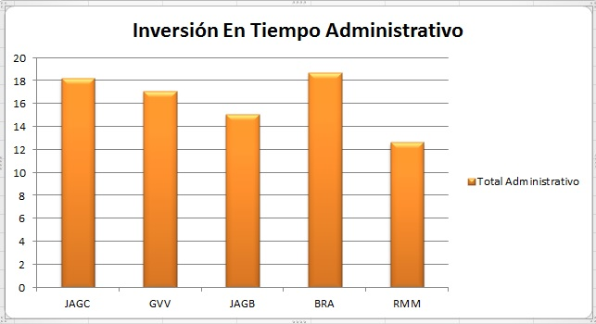
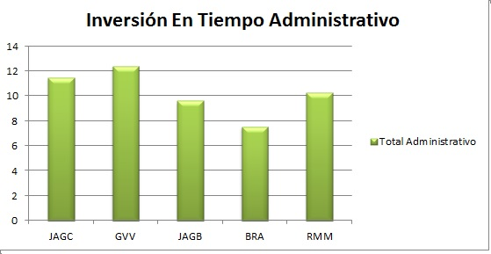

 |  |  |  | Tiempo Administrativo Por Los Dos Ciclos

 |  |  |  | Miembro | C1 | C2 | Total Administrativo
 |  |  |  | JAGC | 18.22 | 2017-05-11 | 29.72
 |  |  |  | GVV | 17.13 | 12.39 | 29.58
 |  |  |  | JAGB | 2017-12-15 | 9.61 | 24.73
 |  |  |  | BRA | 18.69 | 7.52 | 26.21
 |  |  |  | RMM | 12.66 | 10.29 | 22.95
 |  |  |  | Totales | 81.82 | 51.31 | 133.19

Tiempo En Desarrollo C1 Vs C2
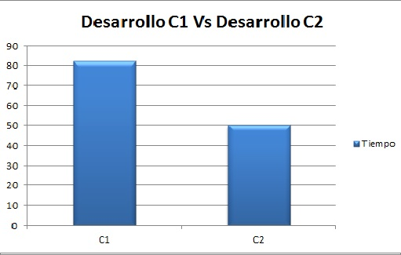
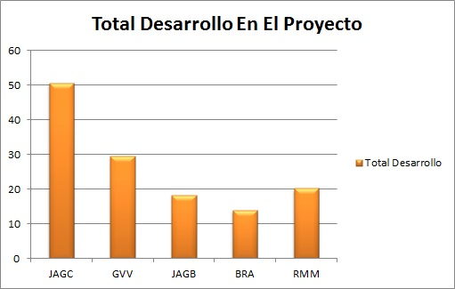
Tiempo En Desarrollo C1 |  |  |  |  |  |  |  |  | Tiempo En Desarrollo C2

Miembro | Semana 5 | Semana 6 | Semana 7 | Semana 8 | Semana 9 | Total Desarrollo |  |  | Miembro | Semana 10 | Semana 11 | Semana 12 | Semana 13 | Total Desarrollo
JAGC | 0 | 7.18 | 13.43 | 13.19 | 1.38 | 35.18 |  |  | JAGC | 1.23 | 3.57 | 4.20 | 6.45 | 15.45
GVV | 2.41 | 1.48 | 8.25 | 2017-11-06 | 0.39 | 18.64 |  |  | GVV | 0 | 1.57 | 5.17 | 4.19 | 10.93
JAGB | 1.48 | 0.58 | 3.37 | 3.30 | 2 | 10.73 |  |  | JAGB | 0 | 2.27 | 1.30 | 2017-01-04 | 7.58
BRA | 2017-05-01 | 3.48 | 2.59 | 0 | 0 | 7.57 |  |  | BRA | 0 | 2.42 | 1.56 | 2.40 | 6.38
RMM | 2017-05-01 | 4.00 | 3.52 | 1.30 | 0 | 10.32 |  |  | RMM | 0 | 2.28 | 2017-09-05 | 2.48 | 9.85

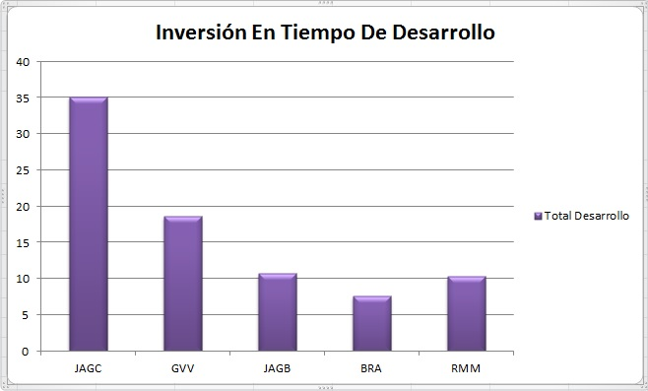
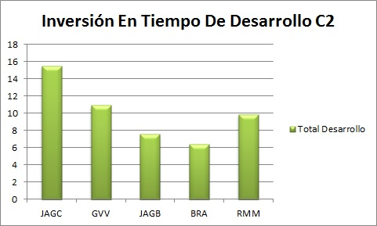

 |  |  |  |  | Tiempo En Desarrollo Por Los Dos Ciclos

 |  |  |  |  | Miembro | C1 | C2 | Total Desarrollo
 |  |  |  |  | JAGC | 35.18 | 15.45 | 50.63
 |  |  |  |  | GVV | 18.64 | 10.93 | 29.57
 |  |  |  |  | JAGB | 10.73 | 7.58 | 18.31
 |  |  |  |  | BRA | 7.57 | 6.38 | 13.95
 |  |  |  |  | RMM | 10.32 | 9.85 | 20.17
 |  |  |  |  | Totales | 82.44 | 50.19 | 132.63

Análisis Tiempos Administrativo
Tiempos De Desarrollo C1 Vs C2
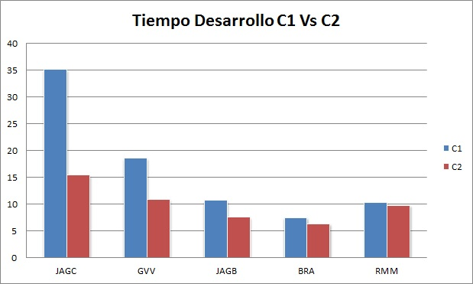

 | Los tiempos en desarrollo disminuyeron en todos los integrantes del equipo en el ciclo 2 a comparacion del ciclo 1

Tiempos Administrativos C1 Vs C2
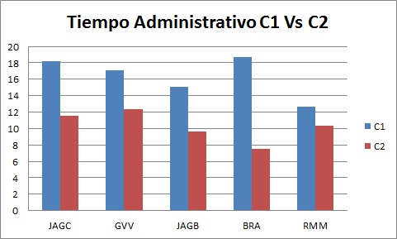

 | Los tiempos administrativos disminuyeron en todos los integrantes del equipo en el ciclo 2 a comparacion del ciclo 1

Tiempo Total En El Proyecto
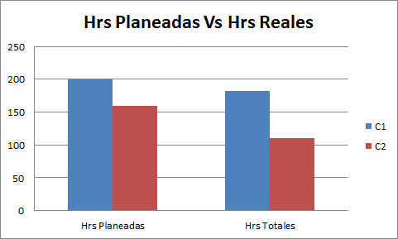
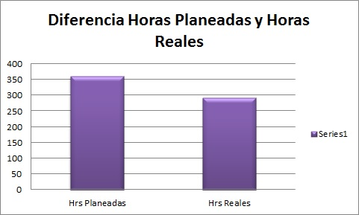
Tiempo Total En El Proyecto

Ciclo | Hrs Planeadas | Hrs Totales
1 | 200 | 182.27
2 | 160 | 110.24
Total | 360 | 292.24

